상품제안서
자개리본거울(중)백색 | 상품코드: S09843

 |  |  |  |  |  |  | 02-713-8555 | www.synergygift.co.kr
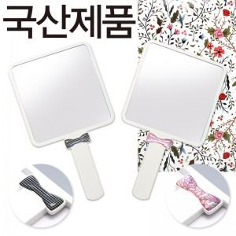

【상세/제작정보】 | 칼라인쇄시 400원씩 추가되며 200개미만 주문시 2만원의 인쇄비가 추가됩니다

【인쇄/포장옵션】 | 실크, 풀칼라 / 포장지포장

【공급단가】 | 수량 | 300~ | 1,000~ | 2,000~ | 3,000~ | 5,000~
*VAT별도 | 단가 | 1,620원 | 1,560원 | 1,500원 | 1,440원 | 1,400원

【상품 URL】 | https://www.synergygift.co.kr:443/src/goods_detail.php?gdno=4753

